상품제안서
호텔수건 170g 1p+UV차단 수동 암막 3단 양우산 세트 | 상품코드: S42766

 |  |  |  |  |  |  | 02-713-8555 | www.synergygift.co.kr
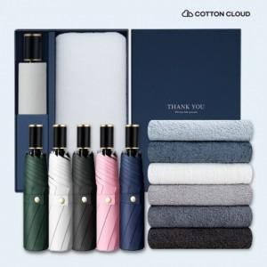

【상세/제작정보】

【인쇄/포장옵션】 | 레이저, 자수 / 포장불가능

【공급단가】 | 수량 | 60~ | 100~ | 300~ | 500~ | 1,000~
*VAT별도 | 단가 | 19,700원 | 19,300원 | 18,400원 | 18,100원 | 17,600원

【상품 URL】 | https://www.synergygift.co.kr:443/src/goods_detail.php?gdno=42766

